Hoja1
Caso de Prueba 1:Agente Registra Dominio |  |  |  |  |  | Caso de Prueba 2:Agente Registra Dominio |  |  |  |  |  | Caso de Prueba 1:Agente Registra Dominio |  |  |  |  |  | Caso de Prueba 1:Agente Registra Dominio |  |  |  |  |  | Caso de Prueba 1:Agente Registra Dominio |  |  |  |  |  | Caso de Prueba 1:Agente Registra Dominio
Paso | Resultado Esperado | Resultado Real | Interfaz Gráfica | Estatus Front | Estatus Back | Paso | Resultado Esperado | Resultado Real | Interfaz Gráfica | Estatus Front | Estatus Back | Paso | Resultado Esperado | Resultado Real | Interfaz Gráfica | Estatus Front | Estatus Back | Paso | Resultado Esperado | Resultado Real | Interfaz Gráfica | Estatus Front | Estatus Back | Paso | Resultado Esperado | Resultado Real | Interfaz Gráfica | Estatus Front | Estatus Back | Paso | Resultado Esperado | Resultado Real | Interfaz Gráfica | Estatus Front | Estatus Back
Agente selecciona configurar dominio. | Se muestra la interfaz para seleccionar necesito dominio o ya tengo dominio. | Se muestra la interfaz para seleccionar necesito dominio o ya tengo dominio. |  |  |  | Agente selecciona configurar dominio. | Se muestra la interfaz para seleccionar necesito dominio o ya tengo dominio. | Se muestra la interfaz para seleccionar necesito dominio o ya tengo dominio. |  |  |  | Agente selecciona configurar dominio. | Se muestra la interfaz para seleccionar necesito dominio o ya tengo dominio. | Se muestra la interfaz para seleccionar necesito dominio o ya tengo dominio. |  |  |  | Agente selecciona configurar dominio. | Se muestra la interfaz para seleccionar necesito dominio o ya tengo dominio. | Se muestra la interfaz para seleccionar necesito dominio o ya tengo dominio. |  |  |  | Agente selecciona configurar dominio. | Se muestra la interfaz para seleccionar necesito dominio o ya tengo dominio. | Se muestra la interfaz para seleccionar necesito dominio o ya tengo dominio. |  |  |  | Agente selecciona configurar dominio. | Se muestra la interfaz para seleccionar necesito dominio o ya tengo dominio. | Se muestra la interfaz para seleccionar necesito dominio o ya tengo dominio.
Agente selecciona necesito un dominio | Sistema pide un nombre para el dominio. | Sistema pide un nombre para el dominio. |  |  |  | Agente selecciona ya tengo dominio. | Sistema muestra mensaje de contactar asistente para configurar dominio. | Sistema muestra mensaje de contactar asistente para configurar dominio. |  |  |  | Agente selecciona necesito un dominio | Sistema pide un nombre para el dominio. | Sistema pide un nombre para el dominio. |  |  |  | Agente selecciona necesito un dominio | Sistema pide un nombre para el dominio. | Sistema pide un nombre para el dominio. |  |  |  | Agente selecciona necesito un dominio | Sistema pide un nombre para el dominio. | Sistema pide un nombre para el dominio. |  |  |  | Agente selecciona necesito un dominio | Sistema pide un nombre para el dominio. | Sistema pide un nombre para el dominio.
Agente introduce un nombre para su dominio. | Sistema verifica que el nombre de dominio sea valido y que esté disponible. | Sistema verifica que el nombre de dominio sea valido y que esté disponible. | 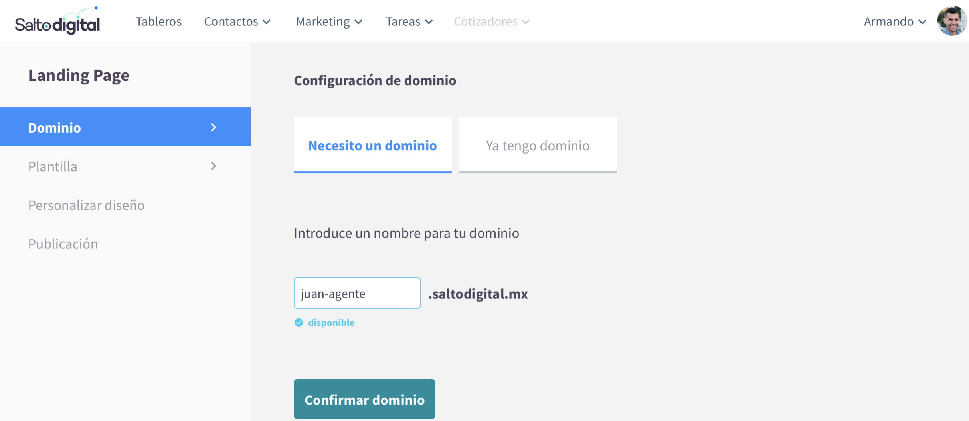 |  |  | Agente selecciona solicitar asistencia. | Sistema muestra medios para obtener asistencia. | Sistema muestra medios para obtener asistencia. |  |  |  | Agente introduce un nombre para su dominio. | Sistema verifica que el nombre de dominio sea valido y que esté disponible. | Sistema verifica que el nombre de dominio sea valido y que esté disponible. |  |  |  | Agente introduce un nombre para su dominio. | Sistema verifica que el nombre de dominio sea valido y que esté disponible. | Sistema verifica que el nombre de dominio sea valido y que esté disponible. |  |  |  | Agente introduce un nombre para su dominio. | Sistema verifica que el nombre de dominio sea valido y que esté disponible. | Sistema verifica que el nombre de dominio sea valido y que esté disponible. |  |  |  | Agente introduce un nombre para su dominio. | Sistema verifica que el nombre de dominio sea valido y que esté disponible. | Sistema verifica que el nombre de dominio sea valido y que esté disponible.
Sistema muestra que el nombre de dominio es válido y está disponible, por medio de una palomita. | Sistema muestra que el nombre de dominio es válido y está disponible, por medio de una palomita. | Sistema muestra que el nombre de dominio es válido y está disponible, por medio de una palomita. |  |  |  | Agente selecciona el medio de asistencia (Whatsapp, Llamada telefónica, Correo electrónico). | Un ingeniero contactará al agente por el medio solicitado. | Un ingeniero contactará al agente por el medio solicitado. |  |  |  | Sistema muestra que el nombre de dominio es válido y está disponible, por medio de una palomita. | Sistema muestra que el nombre de dominio es válido y está disponible, por medio de una palomita. | Sistema muestra que el nombre de dominio es válido y está disponible, por medio de una palomita. |  |  |  | Sistema muestra que el nombre de dominio es válido y está disponible, por medio de una palomita. | Sistema muestra que el nombre de dominio es válido y está disponible, por medio de una palomita. | Sistema muestra que el nombre de dominio es válido y está disponible, por medio de una palomita. |  |  |  | Sistema muestra que el nombre de dominio es válido y está disponible, por medio de una palomita. | Sistema muestra que el nombre de dominio es válido y está disponible, por medio de una palomita. | Sistema muestra que el nombre de dominio es válido y está disponible, por medio de una palomita. |  |  |  | Sistema muestra que el nombre de dominio es válido y está disponible, por medio de una palomita. | Sistema muestra que el nombre de dominio es válido y está disponible, por medio de una palomita. | Sistema muestra que el nombre de dominio es válido y está disponible, por medio de una palomita.
Sistema solicita confirmar dominio. | Sistema solicita confirmar dominio. | Sistema solicita confirmar dominio. |  |  |  | Sistema muestra un reloj de arena en la sección de dominio. | Sistema muestra un reloj de arena en la sección de dominio. | Sistema muestra un reloj de arena en la sección de dominio. |  |  |  | Sistema solicita confirmar dominio. | Sistema solicita confirmar dominio. | Sistema solicita confirmar dominio. |  |  |  | Sistema solicita confirmar dominio. | Sistema solicita confirmar dominio. | Sistema solicita confirmar dominio. |  |  |  | Sistema solicita confirmar dominio. | Sistema solicita confirmar dominio. | Sistema solicita confirmar dominio. |  |  |  | Sistema solicita confirmar dominio. | Sistema solicita confirmar dominio. | Sistema solicita confirmar dominio.
Agente confirma dominio | Sistema registra dominio y muestra palomita en la sección de dominio | Sistema registra dominio y muestra palomita en la sección de dominio |  |  |  | Administrador del sistema registra el dominio del agente o arregla problemas. | Sistema registra dominio y muestra palomita en la sección de dominio | Sistema registra dominio y muestra palomita en la sección de dominio |  |  |  | Agente confirma dominio | Sistema registra dominio y muestra palomita en la sección de dominio | Sistema registra dominio y muestra palomita en la sección de dominio |  |  |  | Agente confirma dominio | Sistema registra dominio y muestra palomita en la sección de dominio | Sistema registra dominio y muestra palomita en la sección de dominio |  |  |  | Agente confirma dominio | Sistema registra dominio y muestra palomita en la sección de dominio | Sistema registra dominio y muestra palomita en la sección de dominio |  |  |  | Agente confirma dominio | Sistema registra dominio y muestra palomita en la sección de dominio | Sistema registra dominio y muestra palomita en la sección de dominio

